상품제안서
올로 파스텔 곰돌이 2080 커플 양치세트 | 상품코드: S41321

 |  |  |  |  |  |  | 02-713-8555 | www.synergygift.co.kr
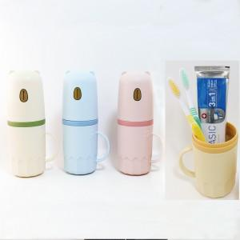 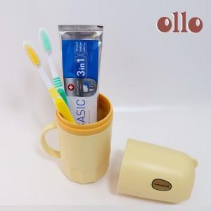 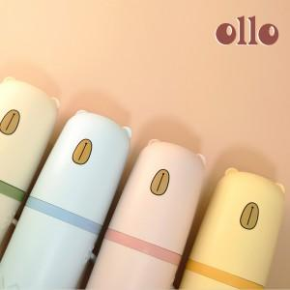

【상세/제작정보】 | <p>&nbsp;</p><p><span style="font-size: 14pt;">※ 칫솔캡 추가가능 별도 옵션으로 문의바랍니다.</span></p><p><span style="font-size: 14pt;">※ 인쇄 사이즈 및 위치 : 하단부, 20*40mm (상세페이지 참고)</span></p>

【인쇄/포장옵션】 | 실크 / 포장지포장

【공급단가】 | 수량 | 50~ | 100~ | 300~ | 500~ | 1,000~
*VAT별도 | 단가 | 3,700원 | 3,640원 | 3,270원 | 3,560원 | 3,420원

【상품 URL】 | https://www.synergygift.co.kr:443/src/goods_detail.php?gdno=41321

